Жалюзи пластик CORDLESS
Жалюзи пластиковые Cordless (бесшнуровое управление)
Материал: пластик. Монтажный комплект прилагается. Страна-производитель Китай. Ширина ламелей 25мм. Легкое управление без использования веревочного механизма.
Наименование товара | Цвет | Фото | Артикул | Штрих-код | Размер, см | Кол-во шт. в оптовой уп. | Цена в руб. с НДС за 1 шт.
Жалюзи, пластик Cordless | Белый | 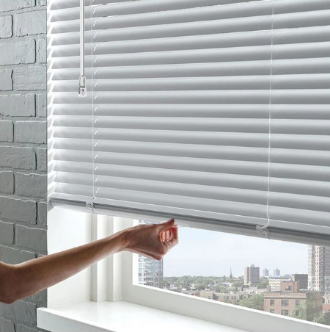 | 677040160 | 4690617334740 | 40х160 | 6
Жалюзи, пластик Cordless | Белый |  | 677050160 | 4690617334757 | 50х160 | 6
Жалюзи, пластик Cordless | Белый |  | 677060160 | 4690617334764 | 60х160 | 6
Жалюзи, пластик Cordless | Белый |  | 677070160 | 4690617334771 | 70х160 | 6
Жалюзи, пластик Cordless | Белый |  | 677080160 | 4690617334788 | 80х160 | 6
Жалюзи, пластик Cordless | Белый |  | 677090160 | 4690617334795 | 90х160 | 6
Жалюзи, пластик Cordless | Белый |  | 677100160 | 4690617334801 | 100х160 | 6
Жалюзи, пластик Cordless | Белый |  | 677110160 | 4690617334818 | 110х160 | 6
Жалюзи, пластик Cordless | Белый |  | 677120160 | 4690617334825 | 120х160 | 6
Жалюзи, пластик Cordless | Белый |  | 677130160 | 4690617334832 | 130х160 | 6
Жалюзи, пластик Cordless | Белый |  | 677140160 | 4690617334849 | 140х160 | 6
Жалюзи, пластик Cordless | Белый |  | 677150160 | 4690617334856 | 150х160 | 6
Жалюзи, пластик Cordless | Белый |  | 677160160 | 4690617334863 | 160х160 | 6

Жалюзи пластик
Жалюзи пластиковые
Материал: пластик. Монтажный комплект прилагается. Страна-производитель Китай
Наименование товара | Цвет | Фото | Артикул | Штрих-код | Размер, см | Кол-во шт. в оптовой уп. | Цена в руб. с НДС за 1 шт.
Жалюзи, пластик | Белый | 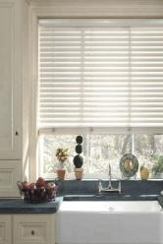 | 6040160 | 4610004601705 | 40х160 | 6 | 386
Жалюзи, пластик | Белый |  | 6050160 | 4610004601712 | 50х160 | 6 | 480
Жалюзи, пластик | Белый |  | 6060160 | 4610004601729 | 60х160 | 6 | 571
Жалюзи, пластик | Белый |  | 6070160 | 4610004601736 | 70х160 | 6 | 671
Жалюзи, пластик | Белый |  | 6080160 | 4610004601743 | 80х160 | 6 | 766
Жалюзи, пластик | Белый |  | 6090160 | 4610004601750 | 90х160 | 6 | 860
Жалюзи, пластик | Белый |  | 6100160 | 4610004601767 | 100х160 | 6 | 960
Жалюзи, пластик | Белый |  | 6110160 | 4610004601774 | 110х160 | 6 | 1054
Жалюзи, пластик | Белый |  | 6120160 | 4610004601781 | 120х160 | 6 | 1151
Жалюзи, пластик | Белый |  | 6130160 | 4610004601798 | 130х160 | 6 | 1242
Жалюзи, пластик | Белый |  | 6140160 | 4610004601804 | 140х160 | 6 | 1342
Жалюзи, пластик | Белый |  | 6150160 | 4610004601811 | 150х160 | 6 | 1433
Жалюзи, пластик | Белый |  | 6160160 | 4610004601828 | 160х160 | 6 | 1534
Жалюзи, пластик | Бежевый | 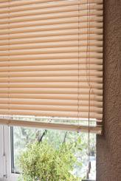 | 6009040160 | 4610004608117 | 40х160 | 6 | 386
Жалюзи, пластик | Бежевый |  | 6009050160 | 4610004608124 | 50х160 | 6 | 480
Жалюзи, пластик | Бежевый |  | 6009060160 | 4610004608131 | 60х160 | 6 | 571
Жалюзи, пластик | Бежевый |  | 6009070160 | 4610004608148 | 70х160 | 6 | 671
Жалюзи, пластик | Бежевый |  | 6009080160 | 4610004608155 | 80х160 | 6 | 766
Жалюзи, пластик | Бежевый |  | 6009090160 | 4610004608162 | 90х160 | 6 | 860
Жалюзи, пластик | Бежевый |  | 6009100160 | 4610004608179 | 100х160 | 6 | 960
Жалюзи, пластик | Бежевый |  | 6009110160 | 4610004608186 | 110х160 | 6 | 1054
Жалюзи, пластик | Бежевый |  | 6009120160 | 4610004608193 | 120х160 | 6 | 1151
Жалюзи, пластик | Бежевый |  | 6009130160 | 4610004608209 | 130х160 | 6 | 1242
Жалюзи, пластик | Бежевый |  | 6009140160 | 4610004608216 | 140х160 | 6 | 1342
Жалюзи, пластик | Бежевый |  | 6009150160 | 4610004608223 | 150х160 | 6 | 1433
Жалюзи, пластик | Бежевый |  | 6009160160 | 4610004608230 | 160х160 | 6 | 1534
Жалюзи, пластик | Ванильный | 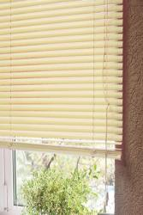 | 6021040160 | 4610004608247 | 40х160 | 6 | 386
Жалюзи, пластик | Ванильный |  | 6021050160 | 4610004608254 | 50х160 | 6 | 480
Жалюзи, пластик | Ванильный |  | 6021060160 | 4610004608261 | 60х160 | 6 | 571
Жалюзи, пластик | Ванильный |  | 6021070160 | 4610004608278 | 70х160 | 6 | 671
Жалюзи, пластик | Ванильный |  | 6021080160 | 4610004608285 | 80х160 | 6 | 766
Жалюзи, пластик | Ванильный |  | 6021090160 | 4610004608292 | 90х160 | 6 | 860
Жалюзи, пластик | Ванильный |  | 6021100160 | 4610004608308 | 100х160 | 6 | 960
Жалюзи, пластик | Ванильный |  | 6021110160 | 4610004608650 | 110х160 | 6 | 1054
Жалюзи, пластик | Ванильный |  | 6021120160 | 4610004608322 | 120х160 | 6 | 1151
Жалюзи, пластик | Ванильный |  | 6021130160 | 4610004608339 | 130х160 | 6 | 1242
Жалюзи, пластик | Ванильный |  | 6021140160 | 4610004608346 | 140х160 | 6 | 1342
Жалюзи, пластик | Ванильный |  | 6021150160 | 4610004608353 | 150х160 | 6 | 1433
Жалюзи, пластик | Ванильный |  | 6021160160 | 4610004608360 | 160х160 | 6 | 1534
Жалюзи, пластик | Салатовый | 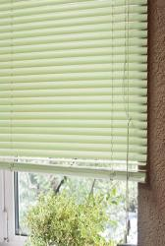 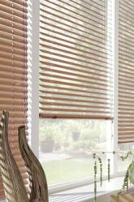 | 6014040160 | 4610004608377 | 40х160 | 6 | 386
Жалюзи, пластик | Салатовый |  | 6014050160 | 4610004608384 | 50х160 | 6 | 480
Жалюзи, пластик | Салатовый |  | 6014060160 | 4610004608391 | 60х160 | 6 | 571
Жалюзи, пластик | Салатовый |  | 6014070160 | 4610004608407 | 70х160 | 6 | 671
Жалюзи, пластик | Салатовый |  | 6014080160 | 4610004608414 | 80х160 | 6 | 766
Жалюзи, пластик | Салатовый |  | 6014090160 | 4610004608421 | 90х160 | 6 | 860
Жалюзи, пластик | Салатовый |  | 6014100160 | 4610004608438 | 100х160 | 6 | 960
Жалюзи, пластик | Салатовый |  | 6014110160 | 4610004608445 | 110х160 | 6 | 1054
Жалюзи, пластик | Салатовый |  | 6014120160 | 4610004608452 | 120х160 | 6 | 1151
Жалюзи, пластик | Салатовый |  | 6014130160 | 4610004608469 | 130х160 | 6 | 1242
Жалюзи, пластик | Салатовый |  | 6014140160 | 4610004608476 | 140х160 | 6 | 1342
Жалюзи, пластик | Салатовый |  | 6014150160 | 4610004608483 | 150х160 | 6 | 1433
Жалюзи, пластик | Салатовый |  | 6014160160 | 4610004608490 | 160х160 | 6 | 1534
Щетка для чистки жалюзи, шт. |  | 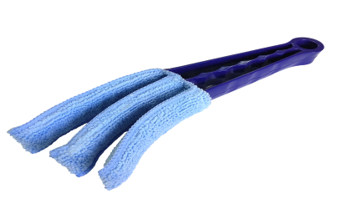 | 156300 | 4690617106590 |  | 1 шт. | 235

Жалюзи алюминиевые
Жалюзи алюминиевые
Материал: алюминий. Монтажный комплект прилагается. Страна-производитель Китай
Наименование товара | Цвет | Фото | Артикул | Штрих-код | Размер, см | Кол-во шт. в оптовой уп. | Цена в руб. с НДС за 1 шт.
Жалюзи, алюминий | Белый | 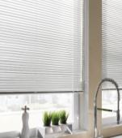 | 5008050160 | 4610004600920 | 50х160 | 6 | 882
Жалюзи, алюминий | Белый |  | 5008060160 | 4610004600937 | 60х160 | 6 | 1061
Жалюзи, алюминий | Белый |  | 5008070160 | 4690617104183 | 70x160 | 6 | 1200
Жалюзи, алюминий | Белый |  | 5008080160 | 4610004600951 | 80х160 | 6 | 1374
Жалюзи, алюминий | Белый |  | 5008100160 | 4610004600975 | 100х160 | 6 | 1716
Жалюзи, алюминий | Белый |  | 5008120160 | 4610004600999 | 120х160 | 6 | 2060
Жалюзи, алюминий | Белый |  | 5008140160 | 4610004601019 | 140х160 | 6 | 2403
Жалюзи, алюминий | Белый |  | 5008160160 | 4610004601033 | 160х160 | 6 | 2746
Жалюзи, алюминий | Бежевый | 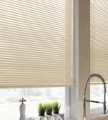 | 5009050160 | 4610004601286 | 50х160 | 6 | 882
Жалюзи, алюминий | Бежевый |  | 5009060160 | 4610004601293 | 60х160 | 6 | 1061
Жалюзи, алюминий | Бежевый |  | 5009070160 | 4690617104176 | 70x160 | 6 | 1200
Жалюзи, алюминий | Бежевый |  | 5009080160 | 4610004601316 | 80х160 | 6 | 1374
Жалюзи, алюминий | Бежевый |  | 5009100160 | 4610004601330 | 100х160 | 6 | 1716
Жалюзи, алюминий | Бежевый |  | 5009120160 | 4610004601354 | 120х160 | 6 | 2060
Жалюзи, алюминий | Бежевый |  | 5009140160 | 4610004601378 | 140х160 | 6 | 2403
Жалюзи, алюминий | Бежевый |  | 5009160160 | 4610004601392 | 160х160 | 6 | 2746
Жалюзи, алюминий | Серебро | 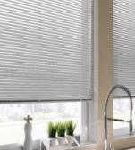 | 5018050160 | 4610004601040 | 50х160 | 6 | 882
Жалюзи, алюминий | Серебро |  | 5018060160 | 4610004601057 | 60х160 | 6 | 1061
Жалюзи, алюминий | Серебро |  | 5018070160 | 4690617104206 | 70x160 | 6 | 1200
Жалюзи, алюминий | Серебро |  | 5018080160 | 4610004601071 | 80х160 | 6 | 1374
Жалюзи, алюминий | Серебро |  | 5018100160 | 4610004601095 | 100х160 | 6 | 1716
Жалюзи, алюминий | Серебро |  | 5018120160 | 4610004601118 | 120х160 | 6 | 2060
Жалюзи, алюминий | Серебро |  | 5018140160 | 4610004601132 | 140х160 | 6 | 2403
Жалюзи, алюминий | Серебро |  | 5018160160 | 4610004601156 | 160х160 | 6 | 2746
Жалюзи, алюминий | Золото | 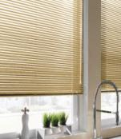 | 5019050160 | 4610004601163 | 50х160 | 6 | 906
Жалюзи, алюминий | Золото |  | 5019060160 | 4610004601170 | 60х160 | 6 | 1088
Жалюзи, алюминий | Золото |  | 5019070160 | 4690617104190 | 70x160 | 6 | 1237
Жалюзи, алюминий | Золото |  | 5019080160 | 4610004601194 | 80х160 | 6 | 1413
Жалюзи, алюминий | Золото |  | 5019100160 | 4610004601217 | 100х160 | 6 | 1765
Жалюзи, алюминий | Золото |  | 5019120160 | 4610004601231 | 120х160 | 6 | 2118
Жалюзи, алюминий | Золото |  | 5019140160 | 4610004601255 | 140х160 | 6 | 2470
Жалюзи, алюминий | Золото |  | 5019160160 | 4610004601279 | 160х160 | 6 | 2823

